Sheet1
ログイン
新規アカウント登録
1
新規投稿
3
掲示板

1

今日はどっち派？
新規登録はこちら
ログインID
パスワード
ログイン
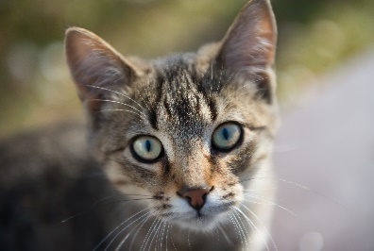

今日は気分は？
掲示板
タイトル
投稿内容
猫の青山
コメント
送信
戻る
2
猫一覧（名前変えるべき）
新規投稿
ログアウト
🐶
🔍
閲覧
掲示板
チャット
マイページ
新規投稿
写真・動画を
選ぶ
タイトル
コメント
（＃？）
猫〇 犬〇
投稿
掲示板
5月オフ会の希望日程
4/28.猫好きの交流会
4/2.15:00~Zoom オフ会
新規で掲示板を作る
猫〇 犬〇
3
4

5

②
2
閲覧

新規登録
アイコン
名前：
猫〇 犬〇
住所：
パスワード：
フリースペース
登録する
メール：
犬一覧（名前変えるべき）
😸
🔍
猫の青山
日向で寝ているうちの猫
#ペルシャ猫
昼下がりの猫
戻る
新規掲示板
タイトル
投稿内容
投稿
猫〇 犬〇
やめる

①

4
チャット
5
マイページ

グループをつくる
グループ名
作成
自分以外の人から見える画面
自分から見える画面
チャット
グループ
個人
グループチャット
グループをつくる
世界一かわいい猫
飼ってます！
👤30
東京でおすすめの
動物病院教えて
👤39
コスパいいおやつ
決定戦
👤12
🔍
アイコン
名前：
メール：
住所：
パスワード：
フリースペース
更新する
マイページに戻る

マイページ
猫の青山
フォロー数
フォロワー数
自宅で猫ちゃんを3匹飼っています。よろしくお願いします。
フォローする
投稿した写真
投稿した写真
マイページ
猫の青山
フォロワー数
フォロー数
📍東京都
情報の変更
自宅で猫ちゃんを3匹飼っています。よろしくお願いします。
投稿タイトル一覧
・昼下がりの猫
・（まだ投稿がありません）
リアクションした投稿
保存した掲示板

グループチャット
グループをつくる
🔍
世界一かわいい猫
飼ってます！
👤30
東京でおすすめの
動物病院教えて
👤39

やめる

戻る

会話をはじめる
猫の青山
犬鈴木
個人


個人
猫の青山
犬鈴木
会話をはじめる
①へ
昼下がりの猫
日向で寝ているうちの猫
#ペルシャ猫
削除
更新
猫〇 犬〇
保存した掲示板
5月オフ会の希望日程
4/2.15:00~Zoom オフ会
リアクションした投稿

コスパいいおやつ
決定戦
メッセージを書く
←

戻る

マイページに戻る
マイページに戻る
マイページに戻る
猫の青山
メッセージを書く

←
②へ
①へ

